Sheet1
排列
由n個不同物件中取出r個物件(每個物件只能出現1次，而且順序是具有意義的)

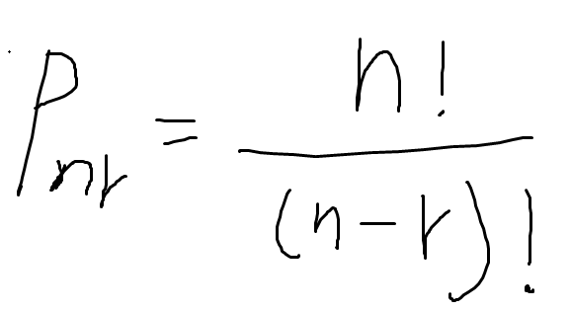

組合
由n個不同物件中取出r個物件(每個物件只能出現1次，但不考慮順序)

期望值
一個玩家對某種遊戲賭金獲利的「期望值」EV(Expected value)指的是「長期玩這個遊戲的平均獲利」

大數據法則 | n= | 10
 | r= | 10
 |  | 0.0009765625
 |  | 0.24609375 | 0.205078125 | 0.1171875 | 0.0439453125 | 0.009765625 | 0.0009765625
 |  | 0.623046875

